기본동작
시작자세
3D 모델링의 T포즈를 기본으로 합니다.

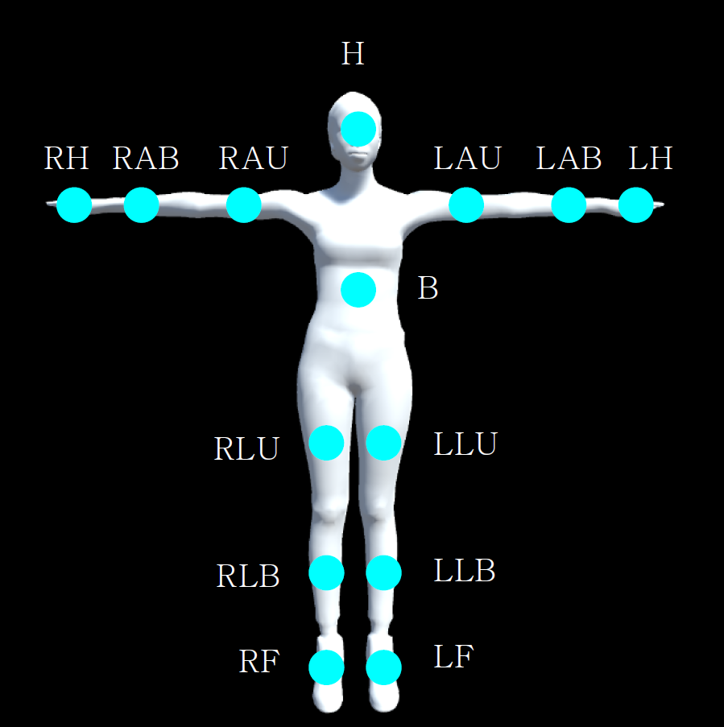
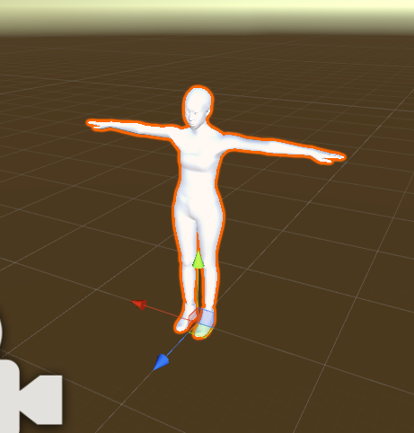

유니티 설정 | exe 포맷으로 빌드
해상도 | 1920 * 1080
오브젝트 위치 및 회전 | 포지션 (0,0,0) / 로컬회전 (0,0,0)
카메라 위치 및 회전 | 포지션 (0,0,2) / 로컬회전 (0,180,0)

